상품제안서
훈민정음골드수저 1벌 | 상품코드: S12655

 |  |  |  |  |  |  | 02-713-8555 | www.synergygift.co.kr
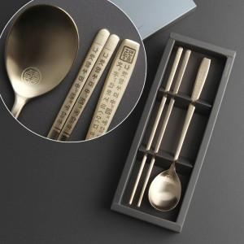

【상세/제작정보】 | <p><span style="font-size: 14pt;">※ 기본 레이저인쇄 선택시 숟가락 인쇄 진행</span></p>

【인쇄/포장옵션】 | 레이저, 수저 레이저 / 포장지포장

【공급단가】 | 수량 | 50~ | 200~ | 500~ | 1,000~ | 5,000~
*VAT별도 | 단가 | 6,550원 | 6,150원 | 5,850원 | 5,750원 | 5,550원

【상품 URL】 | https://www.synergygift.co.kr:443/src/goods_detail.php?gdno=3425

